画像
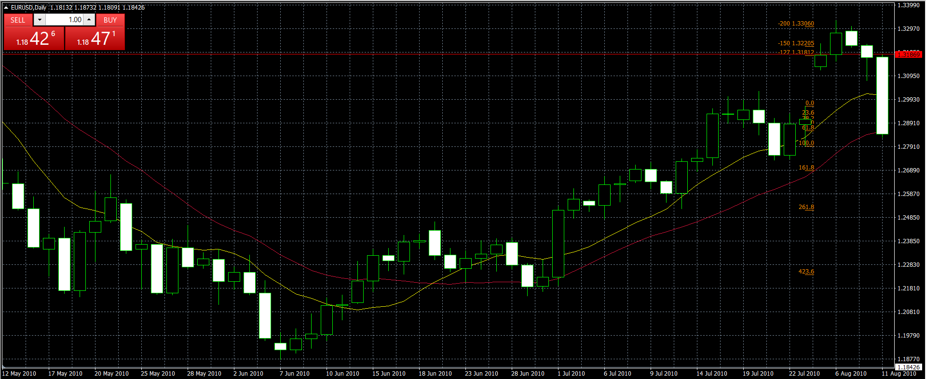

№１の再提出画像

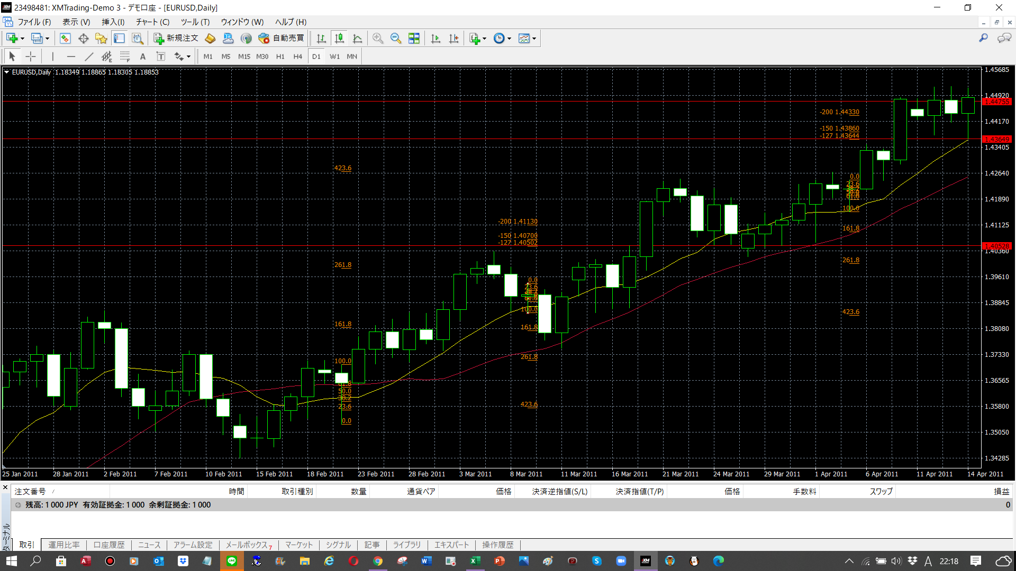
高値更新でキャンセル
ひげの長さが3倍なかった
安値更新でキャンセル
エントリー

№2画像

条件に当てはまっていなかった。

№3画像

決済は2011/4/8
FBI1.27だから、1.44
PB
2011/4/5
始 1.42180
高 1.42450
低 1.41510
終 1.42180

リスクは、安値ーレート
1.42-1.41＝0.01
だから1

レートは安値より1ＰＩＰ下
1.42-0.01＝1.41
エントリー
2011/4/6

